p3_gen
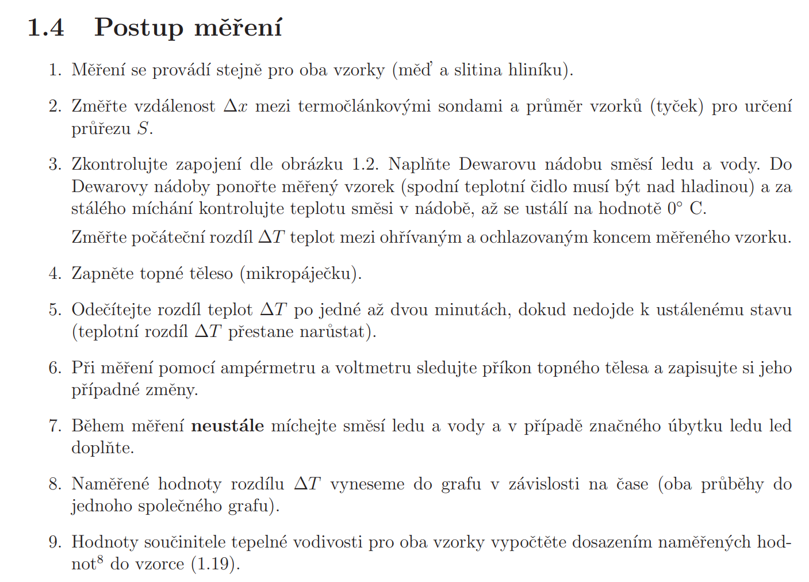
 | Chyby | Rozsah | digity - range | reading
 | Teploměr
 | Voltmetr
 | Ampérmetr

 | Cookbook: |  |  |  |  |  | 10
1
2
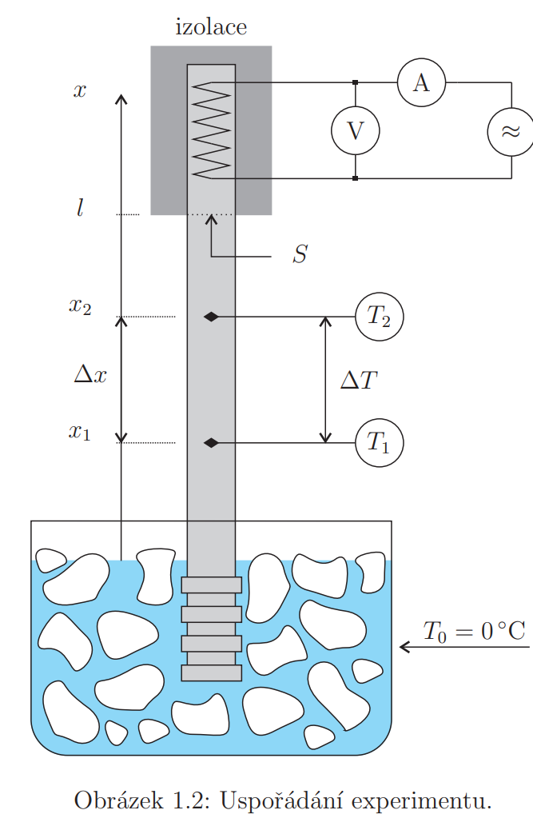

 |  |  |  |  |  |  | 10 mm

 |  |  |  |  |  |  | 100 mm

 |  |  |  | Měďená tyč | ∆T [°C] | U [V] | I [A] |  | u(P) | u(∆T) |  |  | \Delta | u | v metrech
 |  |  |  | 0 | 5.5 | 0.000 | 0.000 |  |  |  | dCu (mm) | 10.00 | 0.02 | 0.01
 |  |  |  | 1 | 14.9 | 11.816 | 0.976 |  |  |  | ΔxCu (mm) | 100.00 | 0.02 | 0.01 | 1.1547005384E-05
 |  |  |  | 2 | 21.2 | 11.809 | 0.976 |  |  |  | SCu (mm2) | 78.54 |  | 0.06
 |  |  |  | 3 | 24.6 | 11.808 | 0.975 |  |  |  | dAl (mm) | 10.00 | 0.02 | 0.01
 |  |  |  | 4 | 26.1 | 11.809 | 0.975 |  |  |  | ΔxAl (mm) | 100.00 | 0.02 | 0.01 | 1.1547005384E-05
 |  |  |  | 5 | 27.4 | 11.809 | 0.975 | dCu (mm) | 10.00 |  | SAl (mm2) | 78.54 |  | 0.06
 |  |  |  | 6 | 28.6 | 11.806 | 0.975 | ΔxCu (mm) | 100.00
 |  |  |  | 7 | 29.3 | 11.807 | 0.976 | SCu (mm2) | 78.54 |  |  |  |  | 1.1547005384E-05
 |  |  |  | 8 | 30.3 | 11.805 | 0.975 | dAl (mm) | 10.00
 |  |  |  | 9 | 31.3 | 11.806 | 0.975 | ΔxAl (mm) | 100.00
 |  |  |  | 10 | 31.9 | 11.805 | 0.975 | SAl (mm2) | 78.54 |  |  | variable | uncertainity
 |  |  |  | 11 | 32.0 | 11.803 | 0.975 |  |  |  | U | 11.802 | 0.013
 |  |  |  | 12 | 31.7 | 11.802 | 0.975 |  |  |  | I | 0.975 | 0.15
 |  |  |  | 13 | 31.4 | 11.801 | 0.974 |  |  |  | Dx | 100 | 0.01
 |  |  |  | 14 | 31.6 | 11.801 | 0.975 |  |  |  | S | 78.54 | 0.06
 | 0
0 | 5.5
1 | 14.9
2 | 21.2
3 | 24.6
4 | 26.1
5 | 27.4
6 | 28.6
7 | 29.3
8 | 30.3
9 | 31.3
10 | 31.9
11 | 32.0
12 | 31.7
13 | 31.4
14 | 31.6
15 | 31.7
16
17
18
19
20
21
22
23
 |  |  |  | 15 | 31.7 | 11.802 | 0.975 |  |  |  | DT | 31.7 | 0.29
 |  |  |  | 16
 |  |  |  | 17
 |  |  |  | 18
 |  |  |  | 19
 |  |  |  | 20
 |  |  |  | 21
 |  |  |  | 22
 |  |  |  | 23
 |  |  |  | Hliníková tyč | ∆T (°C) | U (V) | I (A) | λ (WK-1m-1) | u(P) (W) | u(∆T) (°C)
 |  |  |  | 0 | 10.4 | 0.000 | 0.000
 |  |  |  | 1 | 25.0 | 11.784 | 1.000
 |  |  |  | 2 | 38.0 | 11.784 | 0.999
 |  |  |  | 3 | 43.0 | 11.784 | 0.999
 |  |  |  | 4 | 48.2 | 11.784 | 0.999
 |  |  |  | 5 | 52.2 | 11.783 | 0.998
 |  |  |  | 6 | 55.1 | 11.783 | 0.998
 |  |  |  | 7 | 57.6 | 11.782 | 0.998
 |  |  |  | 8 | 59.5 | 11.782 | 0.997
 |  |  |  | 9 | 61.0 | 11.781 | 0.997
 |  |  |  | 10 | 62.0 | 11.780 | 0.997
 |  |  |  | 11 | 63.3 | 11.780 | 0.997
 |  |  |  | 12 | 64.0 | 11.780 | 0.997
 |  |  |  | 13 | 64.8 | 11.780 | 0.997
 |  |  |  | 14 | 65.9 | 11.779 | 0.997
 |  |  |  | 15 | 66.4 | 11.779 | 0.996
 |  |  |  | 16 | 67.0 | 11.779 | 0.996
 |  |  |  | 17 | 67.4 | 11.779 | 0.996
 |  |  |  | 18 | 68.0 | 11.778 | 0.996
 |  |  |  | 19 | 68.4 | 11.778 | 0.996
 |  |  |  | 20 | 68.8 | 11.778 | 0.996
 |  |  |  | 21 | 68.9 | 11.778 | 0.996
 |  |  |  | 22 | 69.2 | 11.778 | 0.996
 |  |  |  | 23 | 69.3 | 11.778 | 0.995

p5
 | Rychlost zvuku
0.44 | 0.12206555616
0.654 | 0.211896201
1.2 | 0.40607881008
1.76 | 0.60406953242
2.32 | 0.80305666052
2.9 | 1.0024470061
3.5 | 1.2020399328
4.05 | 1.4017489076
4.65 | 1.601530518
5.2 | 1.8013605969
5.65 | 2.0012246251
6.4 | 2.2011133546
6.95 | 2.4010206163
7.5 | 2.600942137
 | teplota v místnosti ?
roteč měničů | x [m] | t [ms] | l [m] | v [m/ms] | v [m/s]
70 mm | 0.1 | 0.4 | 0.1 | 0.277 | 277
 | 0.1 | 0.7 | 0.2 | 0.324 | 324
 | 0.2 | 1.2 | 0.4 | 0.338 | 338
 | 0.3 | 1.8 | 0.6 | 0.343 | 343
 | 0.4 | 2.3 | 0.8 | 0.346 | 346
 | 0.5 | 2.9 | 1.0 | 0.346 | 346
 | 0.6 | 3.5 | 1.2 | 0.343 | 343
 | 0.7 | 4.1 | 1.4 | 0.346 | 346
 | 0.8 | 4.7 | 1.6 | 0.344 | 344
 | 0.9 | 5.2 | 1.8 | 0.346 | 346
 | 1.0 | 5.7 | 2.0 | 0.354 | 354
 | 1.1 | 6.4 | 2.2 | 0.344 | 344
 | 1.2 | 7.0 | 2.4 | 0.345 | 345
 | 1.3 | 7.5 | 2.6 | 0.347 | 347

 |  |  |  | v(průměr)[m/s] | 339
 |  |  |  | teplota | 23.8°C+/-0.5°C
 |  |  |  | v(čtverce) | 349

p6-peltier
Peltier:
Votlmetr:
Ampérmetr |  |  |  |  |  |  |  |  | U = 8.807 V
Peltier: |  |  |  |  |  |  |  |  | I = 2.969 A
 |  | Peltier jako termoelektrický generátor |  |  |  |  |  |  | Peltier jako chladicí stroj |  |  |  | Peltier jako topicí stroj
 |  | t (min) | U0 (V) | TH (°C) | TS (°C) | IK (A) | dT (°C) | PE | t (min) | TS (°C) | TH (°C) | dT | t (min) | TS (°C) | TH (°C) | dT
 |  | 0 | -1.322 | 50.2 | 22.7 | -0.440 | 27.5 | 0.145 | 0 |  |  | 0 | 0 | 21.2 | 21.2 | 0
 |  | 1 | -1.125 | 46.4 | 22.9 | 0.384 | 23.5 | -0.108 | 1 | 17.2 | 27.8 | 10.6 | 1 | 18.2 | 30.4 | 12.2
 |  | 2 | 1.057 | 44.4 | 22.7 | 0.360 | 21.7 | 0.095 | 2 | 16.2 | 27.8 | 11.6 | 2 | 18.3 | 33.9 | 15.6
 |  | 3 | 0.981 | 42.7 | 22.6 | 0.332 | 20.1 | 0.081 | 3 | 15.3 | 27.7 | 12.4 | 3 | 18.5 | 35.9 | 17.4
 |  | 4 | 0.916 | 41.3 | 22.6 | 0.312 | 18.7 | 0.071 | 4 | 14.7 | 27.6 | 12.9 | 4 | 18.6 | 36.5 | 17.9
 |  | 5 | 0.854 | 39.9 | 22.4 | 0.292 | 17.5 | 0.062 | 5 | 13.9 | 27.6 | 13.7 | 5 | 18.8 | 38.4 | 19.6
 |  | 6 | 0.802 | 38.8 | 22.4 | 0.281 | 16.4 | 0.056 | 6 | 13.3 | 27.5 | 14.2 | 6 | 18.9 | 39.1 | 20.2
 |  | 7 | 0.749 | 37.7 | 22.3 | 0.258 | 15.4 | 0.048 | 7 | 12.6 | 27.5 | 14.9 | 7 | 19.0 | 40.4 | 21.4
 |  | 8 | 0.705 | 36.4 | 22.4 | 0.250 | 14.0 | 0.044 | 8 | 11.9 | 27.4 | 15.5 | 8 | 19.2 | 41.6 | 22.4
 |  | 9 | 0.659 | 35.7 | 22.2 | 0.231 | 13.5 | 0.038 | 9 | 11.2 | 27.4 | 16.2 | 9 | 19.3 | 42.7 | 23.4
 |  | 10 | 0.620 | 34.8 | 22.2 | 0.214 | 12.6 | 0.033 | 10 | 10.9 | 27.3 | 16.4 | 10 | 19.4 | 43.7 | 24.3
 |  | 11 | 0.588 | 34.1 | 22.1 | 0.205 | 12.0 | 0.030
 |  | 12 | 0.546 | 33.2 | 22.1 | 0.195 | 11.1 | 0.027
 |  | 13 | 0.520 | 32.6 | 22.1 | 0.181 | 10.5 | 0.024
 |  | 14 | 0.490 | 31.9 | 21.9 | 0.175 | 10.0 | 0.021
 |  | 15 | 0.465 | 31.4 | 21.9 | 0.162 | 9.5 | 0.019

 |  | dT (°C) | U0 (V)
 | 1 | 27.5 | -1.322 | 1.0
 | 2 | 23.5 | -1.125 | 1.0
 | 3 | 21.7 | 1.057 | 1.0
 | 4 | 20.1 | 0.981 | 1.0
 | 5 | 18.7 | 0.916 | 1.0
 | 6 | 17.5 | 0.854 | 1.0
 | 7 | 16.4 | 0.802 | 1.0
 | 8 | 15.4 | 0.749 | 1.0
 | 9 | 14 | 0.705 | 1.0
 | 10 | 13.5 | 0.659 | 1.0
 | 11 | 12.6 | 0.620 | 1.0
 | 12 | 12 | 0.588 | 1.0
 | 13 | 11.1 | 0.546 | 1.0
 | 14 | 10.5 | 0.520 | 1.0
 | 15 | 10 | 0.490 | 1.0
 | 16 | 9.5 | 0.465 | 1.0

